Sheet1
成本价 | 现价 | 手数 |  | 美元计算
22,610 | 21,111 | 20 | 29,980,000 | 288,269

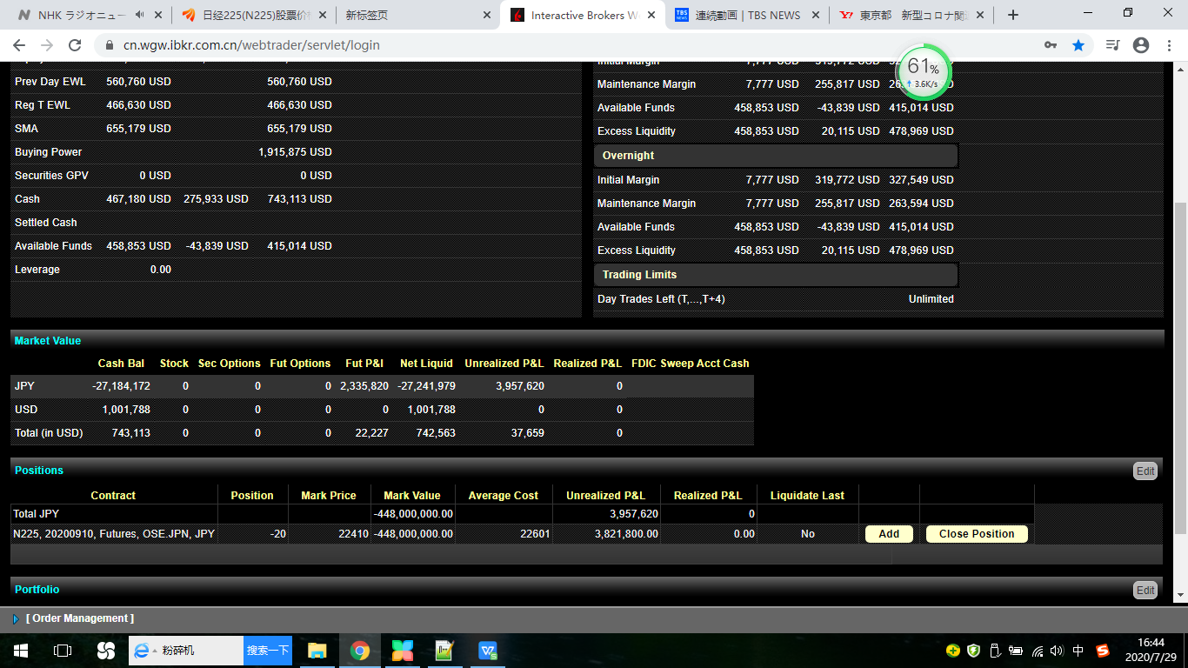

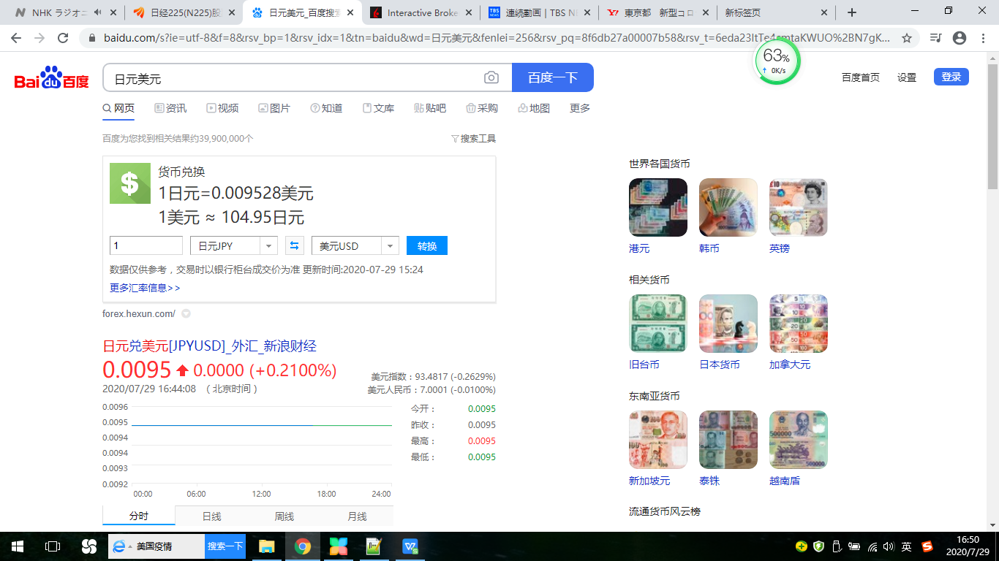

 |  | 22610 | 22410

